상품제안서
70x70 컬러점착메모지 | 상품코드: S25998

 |  |  |  |  |  |  | 02-713-8555 | www.synergygift.co.kr
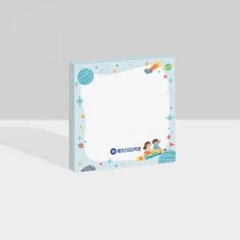

【상세/제작정보】 | <p><span style="font-size: 14pt;">※ 매수별 운임비 상이하게 발생 됩니다.</span></p>

【인쇄/포장옵션】 | 풀칼라 / OPP(비닐)

【공급단가】 | 수량 | 1,000~ | 3,000~ | 10,000~ | 30,000~ | 50,000~
*VAT별도 | 20매 | 365원 | 248원 | 186원 | 181원 | 180원
 | 30매 | 419원 | 310원 | 221원 | 215원 | 213원
 | 50매 | 570원 | 459원 | 314원 | 306원 | 303원
 | 100매 | 730원 | 620원 | 488원 | 475원 | 471원

【상품 URL】 | https://www.synergygift.co.kr:443/src/goods_detail.php?gdno=25998

